关系图
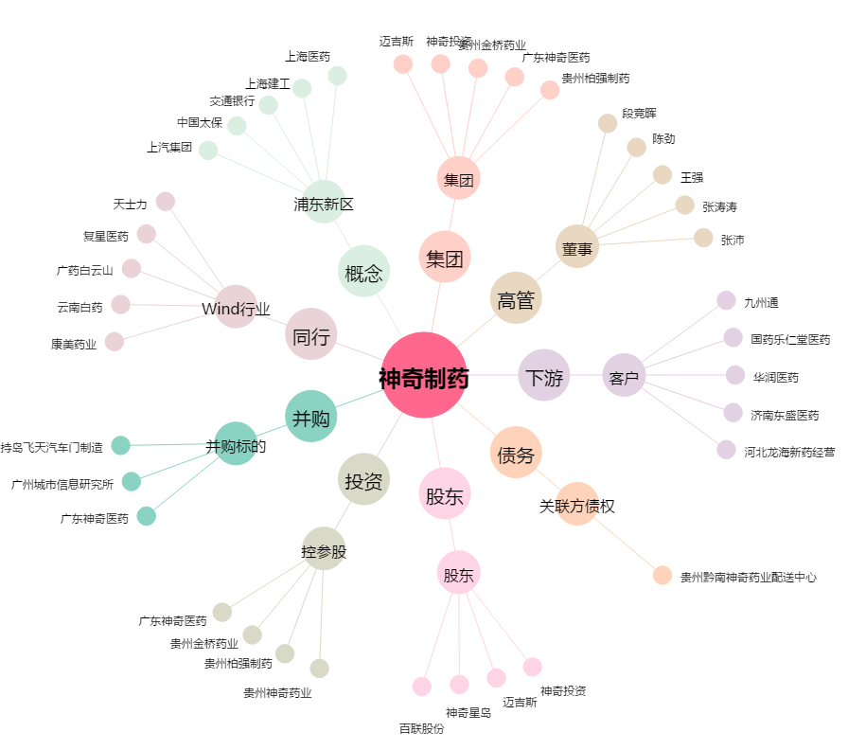
神奇制药[600613.SH] - 关系概览图

